Пропозиція_товари
 |  |  |  |  |  | Додаток №1 до Запиту 3284SS
 |  | Форма цінової пропозиції
 |  | Закупівля офісних меблів
(Назва Учасника), надає свою пропозицію щодо участі у закупівлі меблів для офісу м.Охтирка.
Відомості про підприємство |  |  |  |  | Повне найменування учасника – суб’єкта господарювання
 |  |  |  |  | Ідентифікаційний код за ЄДРПОУ або реєстраційний номер облікової картки платника податків
 |  |  |  |  | Реквізити (адреса - юридична та фактична, телефон, факс, телефон для контактів, e-mail, розрахунковий рахунок)
Відомості про особу (осіб), які уповноважені представляти інтереси Учасника |  |  |  |  | (Прізвище, ім’я, по батькові, посада, контактний телефон).

№ п/п | Назва | Технічні характеристики та опис |  |  | Одиниця виміру | Кількість | Ціна, за одиницю, (з урахуванням всіх податків і зборів) * | Вартість, грн., (з урахуванням всіх податків і зборів) *
 |  | Запит** |  | Пропозиція (вказати модель (торгову марку), виробника, параметри та характеристики продукції, надати фото
1 | Пенал (білий) | Форма: Прямий Товщина ДСП: не менше 16 мм Колір корпусу: Білий Висота: ± 145 см Ширина: ± 37.4 см Глибина: ± 33 см Матеріал корпусу: Ламінована ДСП Полиці: 4 шт відкриті | 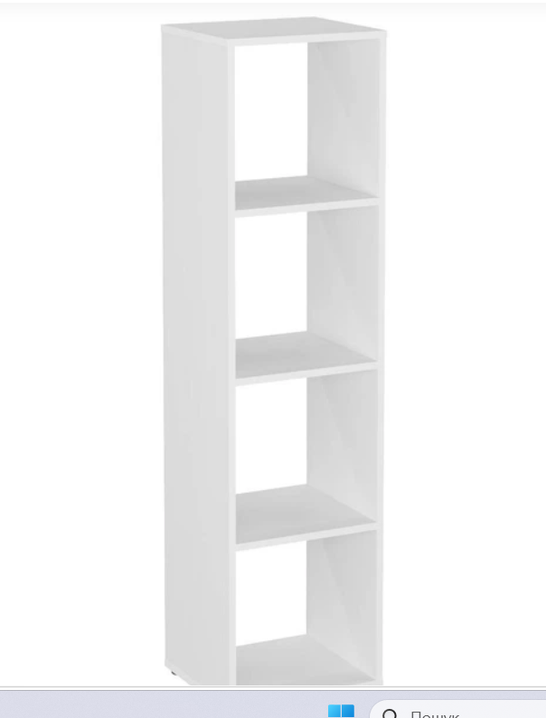 |  | шт | 2 |  | 0.00 ₴
2 | Диван офісний | Ширина дивану: 1800-2000мм Глибина сидіння: 500-505мм Хромовані ніжки комплектуються пластиковими заглушками м'якою спинкою, що переходить в підлокітники Матеріал оббивки: кожзам Колір: червоний | 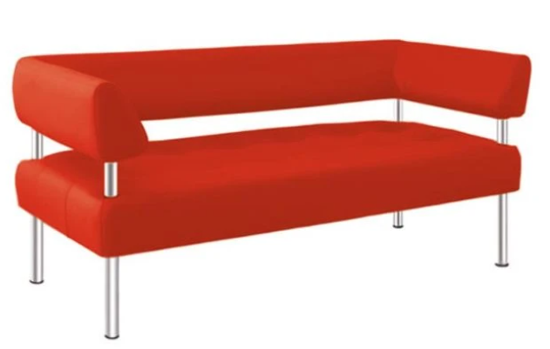 |  | шт | 1 |  | 0.00 ₴
3 | Стіл журнальний (білий) | Ширина: ± 60 см Глибина: ± 60 см Висота: ± 47 см Форма: Кругла Колір стільниці: Білий Колір каркаса: чорний Матеріал каркаса: метал,сталь Матеріал стільниці: Ламіноване ДСП | 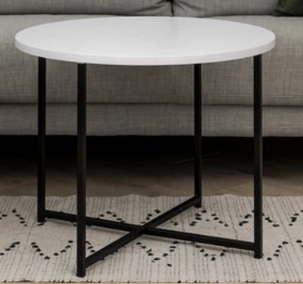 |  | шт | 1 |  | 0.00 ₴
4 | Крісло офісне | Матеріал виробу: тканина Колір каркаса: чорний Колір оббивки: чорний;червоний Основа: хрестовина з роликами Особливості: ортопедична спинка , на колесиках, хромована основа, жорсткі підлокітники. Матеріал коліс: пластик,гума | 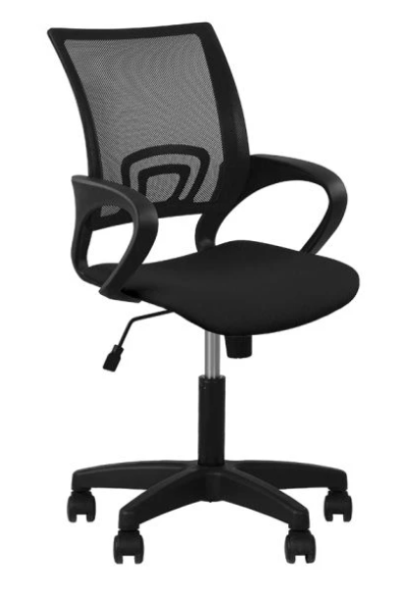 |  | шт | 1 |  | 0.00 ₴
5 | Шафа комбінована | Тип: Розпашна шафа Висота: 2000-2100мм Ширина: ± 800мм Глибина: ± 600мм Колір фасаду: Скло графіт Кількість дверей: 2шт Тип фасаду: Скло Колір основи : Скандинавський сірий; Світло сірий дуб | 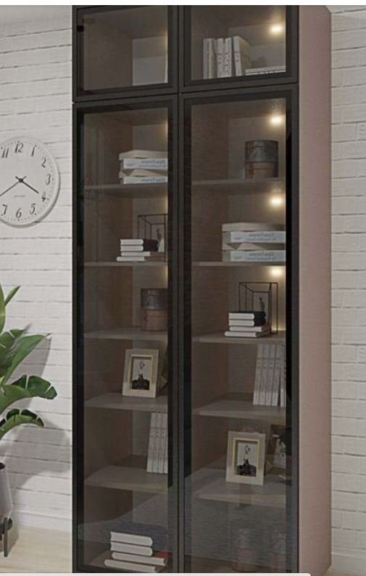 |  | шт | 1 |  | 0.00 ₴
6 | Пенал для одягу | Тип: шафа для одягу (Вішак) Висота: 2000-2100мм Ширина: ± 500мм Глибина: ± 600мм Колір: Скандинавський сірий; Світло сірий дуб | 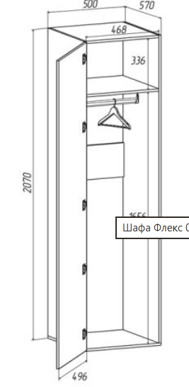 |  | шт | 1 |  | 0.00 ₴
Всього вартість пропозиції, грн* |  |  |  |  |  |  | 0.00 ₴
Додаткові вимоги: 1. Поставка Товарів здійснюється однією партією відповідно до заявки Замовника. 2. Товар повинен бути належним чином упакований для уникнення пошкоджень під час транспортування. 3. Кожен предмет закупівлі повинен мати відповідну документацію якості, а також інструкцію зі збирання. 4. Доставка товару за рахунок постачальника за адресою, вказаною Замовником, а саме: м. Охтирка (точна адреса буде надана переможцю закупівлі при підписанні договору). 5. У разі виявлення неякісного товару або такого, що не відповідає умовам договору, учасник-переможець зобов’язаний замінити неякісний товар протягом 5 робочих днів з моменту виявлення неякісного товару на якісний без будь-якої додаткової оплати з боку замовника. Заміна відбуваєтся за рахунок постачальника. 6. У випадку поламки продукції, у гарантійний період, постачальник здійснює ремонт за власний рахунок.
* Товариство Червоного Хреста України є громадською неприбутковою організацією і просить надати максимальні знижки на товар, вказаний у ціновій пропозиції.
** Закупівля відбувається одним лотом
Умови оплати: ___________________________ (обов'язково зазначити % передплати/післяплати)
Термін доставки з дати підписання договору: _________________ (календарних днів, прописати)
Термін гарантії: ____________________________ місяців (прописати) не менше 12 місяців

Примітка: вартість одиниці продукції та загальну вартість пропозиції потрібно заповнювати у гривнях, зазначаючи цифрове значення, яке має не більше двох знаків після коми.
Ми погоджуємось, що всі витрати, пов’язані з доставкою товару, завантажувально-розвантажувальними роботами, здійснюються за рахунок Постачальника за наданою адресою.
Ми ознайомлені та погоджуємося з Умовами типового Договору ТЧХУ (Додаток №2 до Запиту).
Ми погоджуємося з умовами, що Замовник має право розділити дану закупівлю між декількома постачальниками за умови наявності більш вигідних умов на різні позиції.
Ми погоджуємося з умовами, що Ви можете відхилити нашу чи всі надані пропозиції, та розуміємо, що Ви не обмежені у прийнятті будь-якої іншої пропозиції з більш вигідними для Вас умовами.
Ми погоджуємось зафіксувати цінову пропозицію протягом 90 днів календарних днів з моменту подачі
Подаючи свою пропозицію ми підтверджуємо повну комплектацію та відповідність умовам зазначеним в Запиті.
Учасники повинні надсилати цінові пропозиції з підписом і печаткою (за наявності) та окремо у форматі Excel.

 |  | Керівник організації / ФОП:____________________________ ( ____________________)
 |  | МП підпис ПІБ

